入力シート
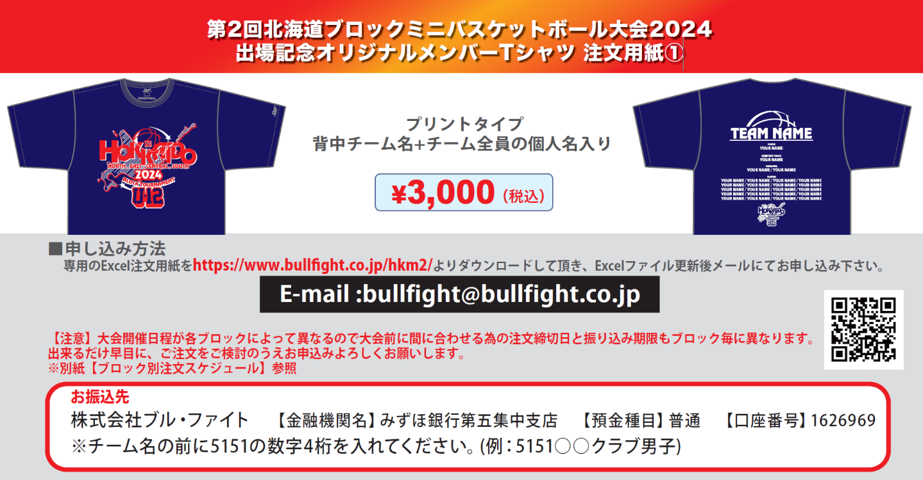

■STEP1 本体カラーを決める(ご希望の本体カラー1点に〇をご記入ください)
 |  |  |  |  |  |  |  |  |  |  |  |  |  |  |  |  |  |  |  |  |  |  | ※SSサイズ対応可のカラー：
 |  |  |  |  |  |  |  |  |  |  |  |  |  |  |  |  |  |  |  |  |  |  | ホワイト・サックス・
ﾎﾜｲﾄ | ﾈｲﾋﾞｰ | ﾚｯﾄﾞ |  |  | ｻｯｸｽ |  | ﾌﾞﾗｯｸ |  | ｸﾞﾘｰﾝ |  | ｵﾚﾝｼﾞ |  | ﾊﾟｰﾌﾟﾙ |  | ﾋﾟﾝｸ |  |  | ﾛｲﾔﾙﾌﾞﾙｰ |  |  |  |  | ブラック・グリーン・
 |  |  |  |  |  |  |  |  |  |  |  |  |  |  |  |  |  |  |  |  |  |  | パープル・ピンク・
 |  |  |  |  |  |  |  |  |  |  |  |  |  |  |  |  |  |  |  |  |  |  | ロイヤルブルー
■STEP2 プリントカラーを決める（ご希望のプリントカラーを下記カラーチャートから選び、ご記入ください）
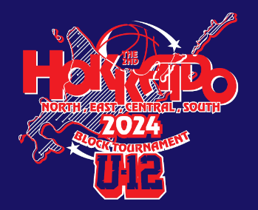
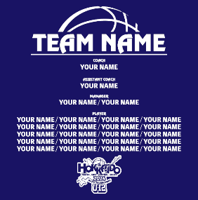
 |  |  |  |  |  | 全胸プリントカラー(2色選択)
 |  |  |  |  |  | (ｲﾒｰｼﾞ:03ﾚｯﾄﾞ) |  |  |  |  |  |  |  |  |  |  |  |  |  |  | 背中プリントカラー(1色選択)
 |  |  |  |  |  | ― |  |  |  |  |  |  |  |  |  |  |  |  |  |  | (ｲﾒｰｼﾞ:01ﾎﾜｲﾄ)
 |  |  |  |  |  |  |  |  |  |  |  |  |  |  |  |  |  |  |  |  | ―
 |  |  |  |  |  | (ｲﾒｰｼﾞ:01ﾎﾜｲﾄ)
 |  |  |  |  |  | ―

■STEP3 チーム名と個人名をアルファベットでご記入ください |  |  |  |  |  |  |  |  |  |  |  |  |  |  |  | ※PLAYERの数字は個人名を入れる順番です。
チーム名スペル(アルファベットで記入) |  |  |  |  |  |  |  | HEAD COACH |  |  |  |  | A.COACH |  |  |  |  |  | MANAGER |  |  |  |  | MANAGER

PLAYER |  |  | 1 |  |  |  |  | 2 |  |  |  |  | 3 |  |  |  |  |  | 4 |  |  |  |  | 5
6 |  |  | 7 |  |  |  |  | 8 |  |  |  |  | 9 |  |  |  |  |  | 10 |  |  |  |  | 11
12 |  |  | 13 |  |  |  |  | 14 |  |  |  |  | 15 |  |  |  |  |  | 16 |  |  |  |  | 17
18 |  |  | 19 |  |  |  |  | 20 |  |  |  |  | 21 |  |  |  |  |  | 22 |  |  |  |  | 23
24 |  |  | 25 |  |  |  |  | 26 |  |  |  |  | 27 |  |  |  |  |  | 28 |  |  |  |  | 29
30 |  |  | 31 |  |  |  |  | 32 |  |  |  |  | 33 |  |  |  |  |  | 34 |  |  |  |  | 35
■お客様情報 |  |  | ※（男・女）（コーチ・保護者）該当するものに○または該当しないものを削除してください。
学校名 （男・女） |  |  |  |  |  |  |  | 配達先住所〒 |  |  |  |  |  |  |  |  |  |  |  | TEL
 |  |  |  |  |  |  |  |  |  |  |  |  |  |  |  |  |  |  |  | 携帯
代表者名 （コーチ・保護者） |  |  |  |  |  |  |  |  |  |  |  |  |  |  |  |  |  |  |  | MAIL
TEL: |  |  |  |  |  |  |  | 配達先名
■ご注文内容 ※合10枚以上からの受注となります。 H:ネックポイントからの着丈 W:胸囲 単位(cm)
サイズ |  | SS |  |  | S |  | M |  | L |  | LL |  | 3L |  | 4L |  |  | 合計枚数 |  |  |  |  | 合計金額
サイズスペック |  | (H)63(W)49 |  |  | (H)65(W)51 |  | (H)67(W)53 |  | (H)69(W)55 |  | (H)71(W)57 |  | (H)73(W)59 |  | (H)75(W)61 |  |  | 0 |  |  |  |  | ¥0
枚数 |  | 0 |  |  | 0 |  | 0 |  | 0 |  | 0 |  | 0 |  | 0
 |  |  |  | 枚 |  | 枚 |  | 枚 |  | 枚 |  | 枚 |  | 枚 |  |  | 枚 |  |  |  |  | 枚

